PCR TEST FORM
Formulaire de demande de Test PCR
PCR Test booking form
Challenge d'Aviron de Mer Prince Albert II
 |  |  |  | 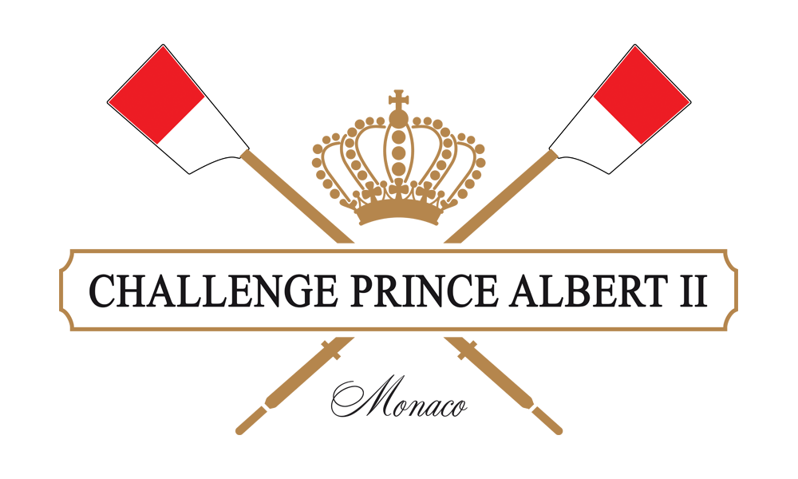
1. Test COVID
Si vous avez besoin d'un test COVID PCR pour votre voyage retour, merci de nous indiquer les prénoms et noms des personnes concernées et la date à laquelle vous devez l'effectuer (vendredi 26/11 toute la journée de 8h à 17h) If you need a COVID PCR Test for your trip back home, please give us the given name and family name of each person and the date when you should take the test (Friday 26/11 all day, from 8 p.m to 17 p.m)

 | Prénom Given name | Nom Family name | Heure souhaitée Desired time

2. Contact
Merci de bien vouloir nous indiquer les coordonnées du responsable de l'équipe (email + numéro de téléphone). We kindly ask you ot provide us the contact informations (email + phone number) of the team's point of contact.

